Инфографика
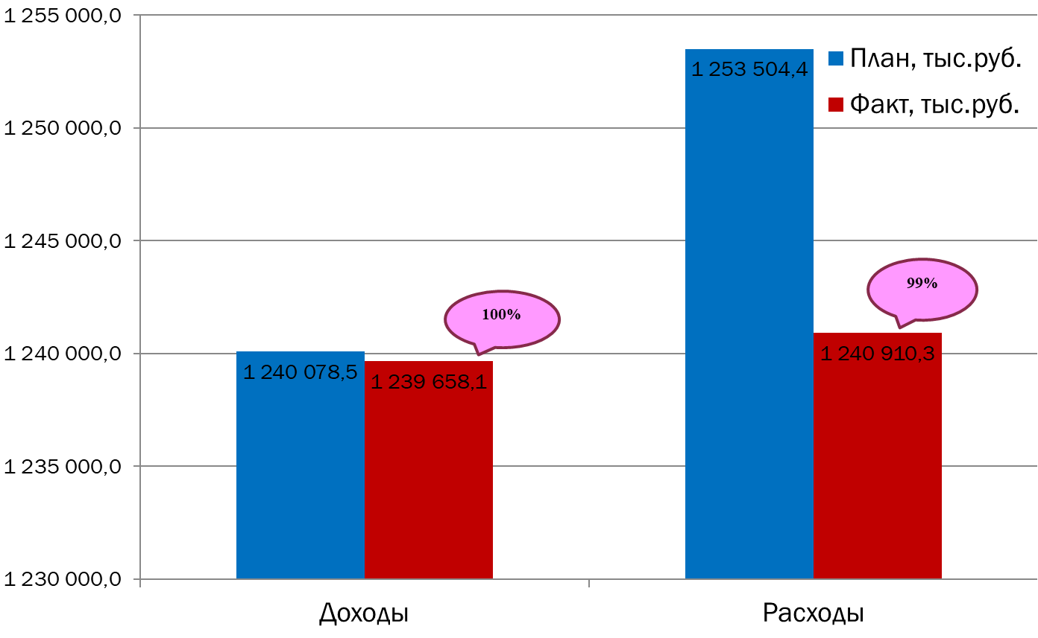
Текущее исполнение городского бюджета на 01.01.2023 г.

